IL-6
2.398 | 0.579 | 0.058 | 0.291 | 0.257 | 0.182 | 0.216 | 0.285 | 0.273 | 0.245 | 0.184 | 0.219
1.635 | 0.246 | 0.201 | 0.242 | 0.308 | 0.244 | 0.34 | 0.253 | 0.247 | 0.245 | 0.372 | 0.264
1.091 | 0.095 | 0.34 | 0.404 | 0.336 | 0.326 | 0.379

IL-6
 | abs | abs-blank | expected | result
std1 | 2.398 | 2.34 | 48 | 47.8844382
std2 | 1.635 | 1.577 | 24 | 24.159539566
std3 | 1.091 | 1.033 | 12 | 12.412950285
std4 | 0.579 | 0.521 | 6 | 5.2877519495
std5 | 0.246 | 0.188 | 3 | 2.699118008
std6 | 0.095 | 0.037 | 1.5 | 2.0565771455
blank | 0.058 |  | 0

 |  |  |  |  |  |  |  | concentratıon (ng/L)

Numune | absorbans | abs-blank | result
K-1 | 0.201 | 0.143 | 2.4729568055
K-2 | 0.34 | 0.282 | 3.266526918
K-3 | 0.291 | 0.233 | 2.9547206855
K-4 | 0.242 | 0.184 | 2.677822592
K-5 | 0.404 | 0.346 | 3.726357062
K-6 | 0.257 | 0.199 | 2.7588798695
Mg-1 | 0.308 | 0.25 | 3.05894375
Mg-2 | 0.336 | 0.278 | 3.239764838
Mg-3 | 0.182 | 0.124 | 2.386306232
Mg-4 | 0.244 | 0.186 | 2.688441222
Mg-5 | 0.326 | 0.268 | 3.173877368
Mg-6 | 0.216 | 0.158 | 2.545072598
S-1 | 0.34 | 0.282 | 3.266526918
S-2 | 0.379 | 0.321 | 3.5396481495
S-3 | 0.285 | 0.227 | 2.9189392655
S-4 | 0.253 | 0.195 | 2.7369447375
S-5 | 0.273 | 0.215 | 2.8489466375
S-6 | 0.247 | 0.189 | 2.7044782095
S+M-1 | 0.245 | 0.187 | 2.6937723455
S+M-2 | 0.245 | 0.187 | 2.6937723455
S+M-3 | 0.184 | 0.126 | 2.395180182
S+M-4 | 0.372 | 0.314 | 3.488998022
S+M-5 | 0.219 | 0.161 | 2.5598883095
S+M-6 | 0.264 | 0.206 | 2.797826102

IL-10
2.594 | 0.336 | 0.077 | 0.396 | 0.334 | 0.27 | 0.285 | 0.334 | 0.415 | 0.267 | 0.232 | 0.341
1.366 | 0.212 | 0.401 | 0.494 | 0.642 | 0.716 | 0.675 | 0.651 | 0.537 | 0.502 | 0.562 | 0.508
0.817 | 0.137 | 0.941 | 0.984 | 0.847 | 0.758 | 0.49
IL-10
2.517 | 960
1.289 | 480
0.74 | 240
0.259 | 120
0.135 | 60
0.06 | 30
 | 0

 | abs | abs-blank | expected | result
std1 | 2.594 | 2.517 | 960 | 961.85848071
std2 | 1.366 | 1.289 | 480 | 465.38257519
std3 | 0.817 | 0.74 | 240 | 265.266964
std4 | 0.336 | 0.259 | 120 | 101.03066359
std5 | 0.212 | 0.135 | 60 | 60.37085775
std6 | 0.137 | 0.06 | 30 | 36.112404
blank | 0.077 |  | 0

 |  |  |  |  |  |  |  |  | concentratıon (pg/ml)

Numune | absorbans | abs-blank | result
K-1 | 0.401 | 0.324 | 122.61933264
K-2 | 0.941 | 0.864 | 309.28616544
K-3 | 0.396 | 0.319 | 120.95194879
K-4 | 0.494 | 0.417 | 153.83673471
K-5 | 0.984 | 0.907 | 324.71167111
K-6 | 0.334 | 0.257 | 100.36939711
Mg-1 | 0.642 | 0.565 | 204.31464775
Mg-2 | 0.847 | 0.77 | 275.853631
Mg-3 | 0.27 | 0.193 | 79.30344511
Mg-4 | 0.716 | 0.639 | 229.92142719
Mg-5 | 0.758 | 0.681 | 244.56408879
Mg-6 | 0.285 | 0.208 | 84.22432096
S-1 | 0.675 | 0.598 | 215.70359356
S-2 | 0.49 | 0.413 | 152.48607991
S-3 | 0.334 | 0.257 | 100.36939711
S-4 | 0.651 | 0.574 | 207.41588764
S-5 | 0.415 | 0.338 | 127.29396316
S-6 | 0.537 | 0.46 | 168.401524
S+M-1 | 0.267 | 0.19 | 78.320479
S+M-2 | 0.502 | 0.425 | 156.54019375
S+M-3 | 0.232 | 0.155 | 66.88231975
S+M-4 | 0.562 | 0.485 | 176.90748775
S+M-5 | 0.341 | 0.264 | 102.68461344
S+M-6 | 0.508 | 0.431 | 158.56966879

TNFA
2.532 | 0.234 | 0.099 | 0.098
1.684 | 0.148 | 0.084 | 0.078
0.974 | 0.295 | 0.124 | 0.118
0.55 | 0.122 | 0.149 | 0.123
0.335 | 0.136 | 0.083 | 0.241
0.183 | 0.804 | 0.104 | 0.083
0.123 | 0.297 | 0.089 | 0.107
TNFA
2.465 | 5000
1.617 | 2500
0.907 | 1250
0.483 | 625
0.268 | 312.5
0.116 | 156.25
0.056 | 78.13
0 | 0
0.067 | 0.091 | 0.139 | 0.18

 | abs | abs-blank | expected | result
std1 | 2.532 | 2.465 | 5000 | 4960.6119632
std2 | 1.684 | 1.617 | 2500 | 2618.5889933
std3 | 0.974 | 0.907 | 1250 | 1184.2056145
std4 | 0.55 | 0.483 | 625 | 556.47009533
std5 | 0.335 | 0.268 | 312.5 | 303.55194928
std6 | 0.183 | 0.116 | 156.25 | 151.29621232
std7 | 0.123 | 0.056 | 78.13 | 97.24960192
blank | 0.067 | 0 | 0

 |  |  |  |  | concentratıon (pg/ml)

Numune | absorbans | abs-blank | result
K-1 | 0.234 | 0.167 | 199.93029733
K-2 | 0.148 | 0.081 | 119.35254917
K-3 | 0.295 | 0.228 | 261.35230448
K-4 | 0.122 | 0.055 | 96.37785925
K-5 | 0.136 | 0.069 | 108.66888317
K-6 | 0.804 | 0.737 | 911.96681893
Mg-1 | 0.297 | 0.23 | 263.426113
Mg-2 | 0.091 | 0.024 | 69.82599872
Mg-3 | 0.099 | 0.032 | 76.59051328
Mg-4 | 0.084 | 0.017 | 63.95702533
Mg-5 | 0.124 | 0.057 | 98.12229653
Mg-6 | 0.149 | 0.082 | 120.24904228
S-1 | 0.083 | 0.016 | 63.12240832
S-2 | 0.104 | 0.037 | 80.84927293
S-3 | 0.089 | 0.022 | 68.14438948
S-4 | 0.139 | 0.072 | 111.32694848
S-5 | 0.098 | 0.031 | 75.74161717
S-6 | 0.078 | 0.011 | 58.96360237
S+M-1 | 0.118 | 0.051 | 92.90040797
S+M-2 | 0.123 | 0.056 | 97.24960192
S+M-3 | 0.241 | 0.174 | 206.79880772
S+M-4 | 0.083 | 0.016 | 63.12240832
S+M-5 | 0.107 | 0.04 | 83.415952
S+M-6 | 0.18 | 0.113 | 148.51249093

TAS-TOS-OSI
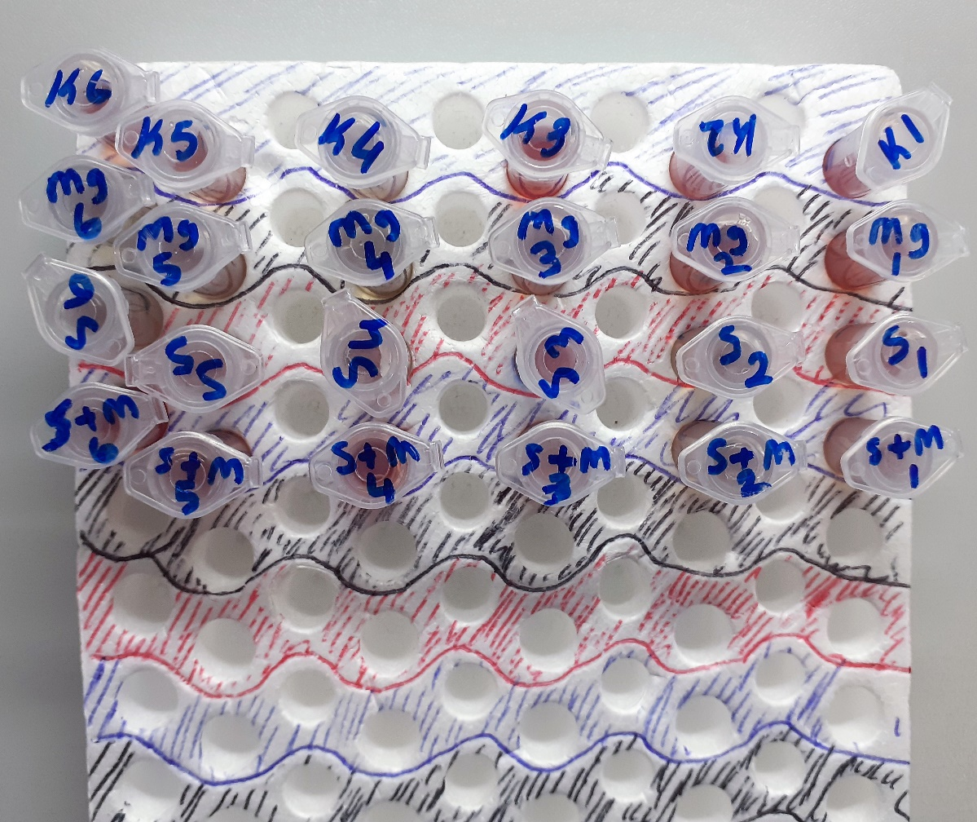
Numune Adı | TAS(mmol/L) | TOS (µmol/L) | OSI | NOT
K-1 | 1.8 | 25.73 | 1.429 | yüksek hemolizli | Bu çalışmada "Relassay" marka kitler kullanılmıştır.
K-2 | 1.58 | 9.18 | 0.581 | hafif hemolizli | Kullanılan cihaz: Mindray marka BS300 model tam otomatik biyokimya cihazı
K-3 | 1.62 | 19.91 | 1.229 | yüksek hemolizli
K-4 | 1.56 | 4.96 | 0.318 |  | TAS: Total Antıoxidant Status
K-5 | 1.54 | 3.28 | 0.213 |  | TOS: Total Oxıdant Status
K-6 | 1.47 | 13.69 | 0.931 | hemolizli | OSI: Oxidatıve Stress Index
Mg-1 | 1.79 | 19.77 | 1.104 | hemolizli
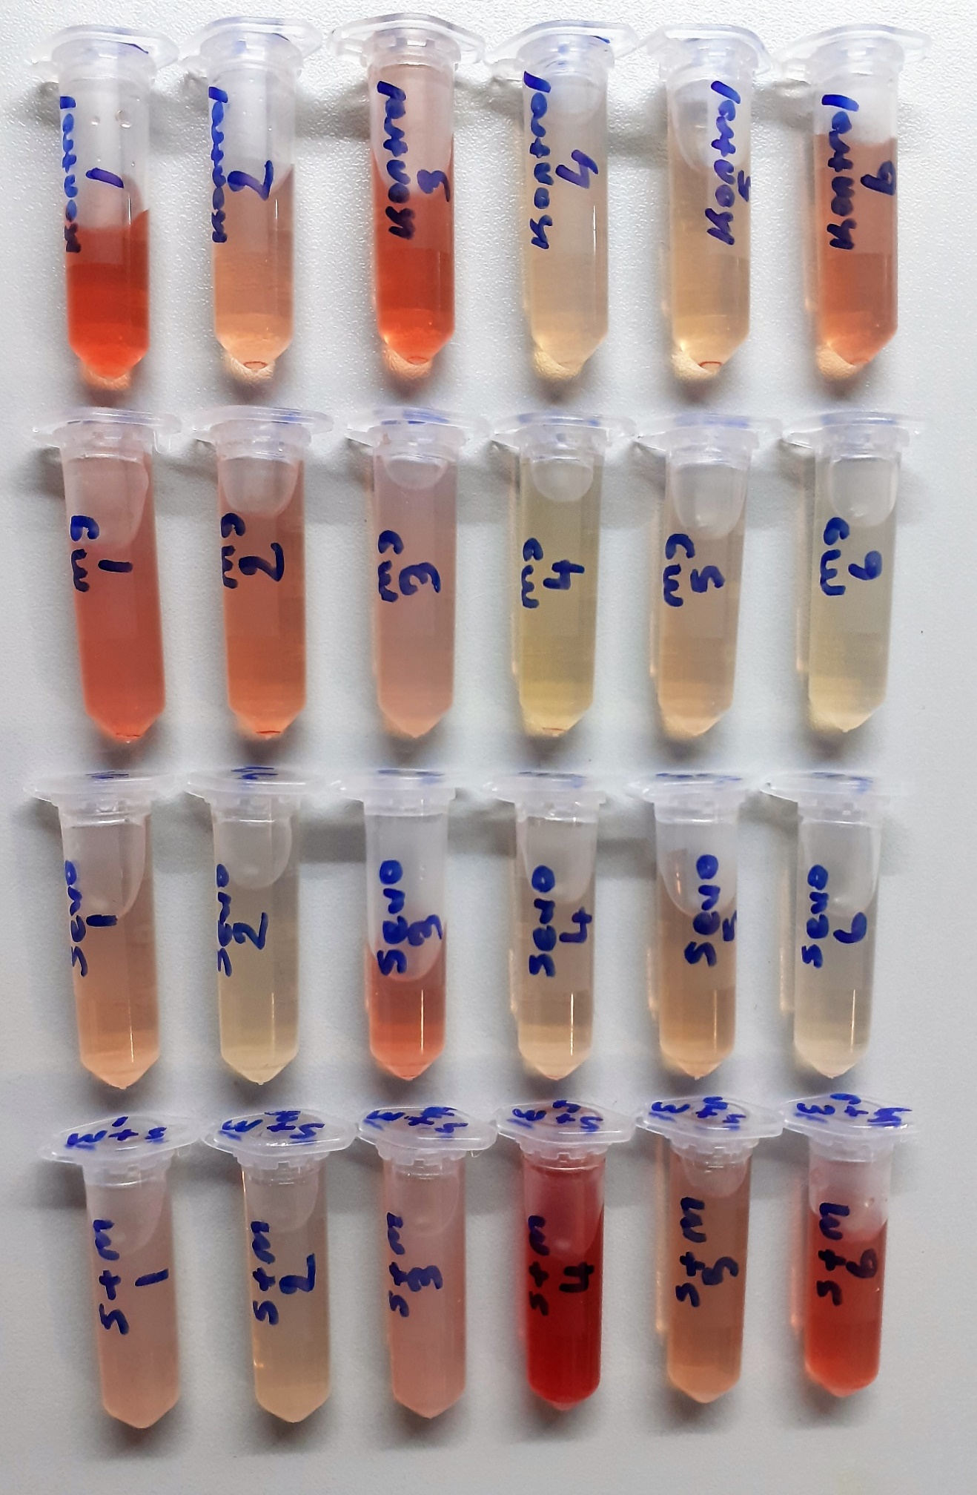
Mg-2 | 1.59 | 11.7 | 0.736 | hafif hemolizli
Mg-3 | 1.42 | 9.54 | 0.672
Mg-4 | 1.7 | 2.38 | 0.140
Mg-5 | 1.54 | 4.99 | 0.324
Mg-6 | 3.15 | 3.05 | 0.097
S-1 | 1.68 | 6.31 | 0.376
S-2 | 1.51 | 3.65 | 0.242
S-3 | 1.81 | 14.44 | 0.798 | hemolizli
S-4 | 1.45 | 3.95 | 0.272
S-5 | 1.75 | 4.83 | 0.276
S-6 | 1.53 | 5.16 | 0.337
S+M-1 | 1.83 | 8.87 | 0.485
S+M-2 | 1.68 | 5.97 | 0.355
S+M-3 | 1.63 | 10.11 | 0.620 | hafif hemolizli
S+M-4 | 2.35 | 67.95 | 2.891 | yüksek hemolizli
S+M-5 | 1.74 | 8.12 | 0.467
S+M-6 | 1.92 | 29.06 | 1.514 | yüksek hemolizli

